Tabelle1
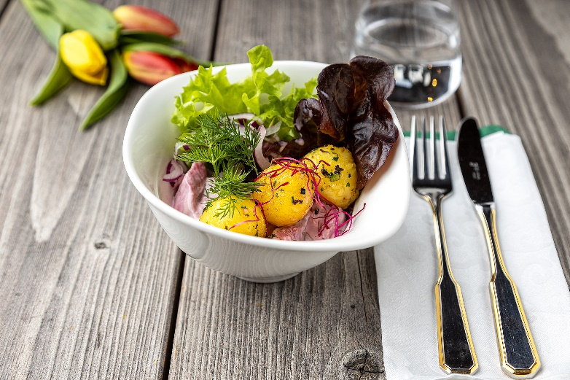
Heringssalat mit Kräuter-Knödelinos®
Rezeptur / Vor- u. Nachkalkulation

Anzahl Portionen | 10 |  | Graue Felder können bearbeitet werden!

Artikel | Menge pro Port. in kg/l | Menge pro Anzahl Port. | Preis je kg/l/Stk. | Betrag gesamt | Verbrauch tatsächlich | Betrag tatsächlich
Burgis Knödelinos® | 0.125 | 1.250 |  | - € |  | - €
Matjesfilet | 0.075 | 0.750 |  | - € |  | - €
rote Zwiebel | 0.025 | 0.250 |  | - € |  | - €
Apfel | 0.025 | 0.250 |  | - € |  | - €
Essiggurke | 0.020 | 0.200 |  | - € |  | - € | ZUBEREITUNG
Dill | 0.005 | 0.050 |  | - € |  | - €
Joghurt | 0.025 | 0.250 |  | - € |  | - € | Das Matjesfilet mit den in Streifen geschnittenen rote Zwiebeln und Äpfeln sowie Essiggurkenscheiben vermischen. Mit Salz, Pfeffer aus der Mühle, Lorbeerblatt und Wacholder würzen und mit Sahne, Joghurt oder auch Schmand abrunden. Nun 4-5 Stunden ruhen lassen. Die Burgis Knödelinos® in Kräuterbutter in der Pfanne anbraten. Richten Sie den Matjes in einer kleinen Bowl an, geben Sie die goldgelb gebratenen Kräuter-Knödelinos® oben auf und garnieren Sie die Bowl zum Schluss mit einem Dillzweig.
Schmand | 0.025 | 0.250 |  | - € |  | - €
Sahne | 0.020 | 0.200 |  | - € |  | - €
Kräuterbutter | 0.025 | 0.250 |  | - € |  | - €
 |  | 0.000 |  | - € |  | - €
 |  | 0.000 |  | - € |  | - €
 |  | 0.000 |  | - € |  | - €
 |  | 0.000 |  | - € |  | - €
 |  | 0.000 |  | - € |  | - €
 |  | 0.000 |  | - € |  | - €
 |  | 0.000 |  | - € |  | - €
Gewürze | 0.000 | 0.000 |  | - € |  | - €
Salz, Pfeffer, Muskat, | 0.000 | 0.000 |  | - € |  | - €
Öl, Butter, Divers | 0.010 | 0.100 |  | - € |  | - €
Betrag gesamt |  |  |  | - €
Betrag tatsächlich gesamt |  |  |  |  |  | - €
WE. Pro Pers. Kalkuliert |  |  |  | - €
plus Sicherheit in % | 6 |  |  | - €
WE.pro Pers. Gesamt |  |  |  | - €
WE.pro Pers. Tatsächlich |  |  |  |  |  | - €
plus Aufschlag in % | 320 | - € |  | - € | WE. In % | #DIV/0!
plus MwSt. in % | 19 | - € |  | - €
Verkaufspreis

